1. 일반 신뢰, 2004-2025
1. 일반 신뢰, 2004-2025

← 개요 및 목차 | 웹에서 열기

그림 2-1 · 미리보기 |  | 원자료 (Data)

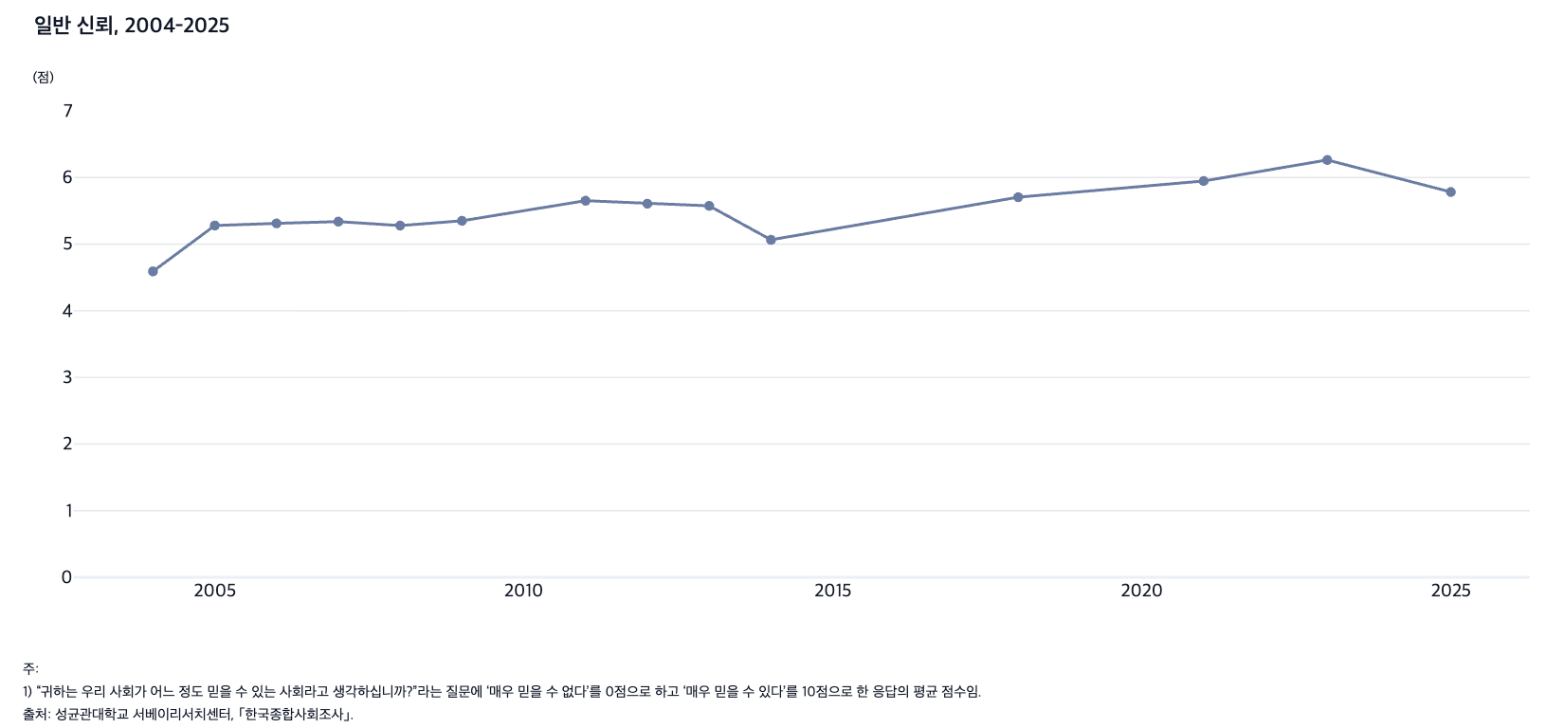
 |  | 그림 2-1. 일반 신뢰, 2004-2025

 |  |  | (점)
 |  | 연도 | 일반 신뢰
 |  | 2004 | 4.59
 |  | 2005 | 5.28
 |  | 2006 | 5.31
 |  | 2007 | 5.34
 |  | 2008 | 5.28
 |  | 2009 | 5.35
 |  | 2011 | 5.65
 |  | 2012 | 5.61
 |  | 2013 | 5.58
 |  | 2014 | 5.07
 |  | 2018 | 5.70
 |  | 2021 | 5.95
 |  | 2023 | 6.26
 |  | 2025 | 5.78

 |  | 주: 1) “귀하는 우리 사회가 어느 정도 믿을 수 있는 사회라고 생각하십니까?”라는 질문에 ‘매우 믿을 수 없다’를 0점으로 하고 ‘매우 믿을 수 있다’를 10점으로 한 응답의 평균 점수임.
 |  | 출처: 성균관대학교 서베이리서치센터, ｢한국종합사회조사｣.

2. 이타주의와 이기주의에 대한 인식, 2003-2025
2. 이타주의와 이기주의에 대한 인식, 2003-2025

← 개요 및 목차 | 웹에서 열기

그림 2-2 · 미리보기 |  | 원자료 (Data)

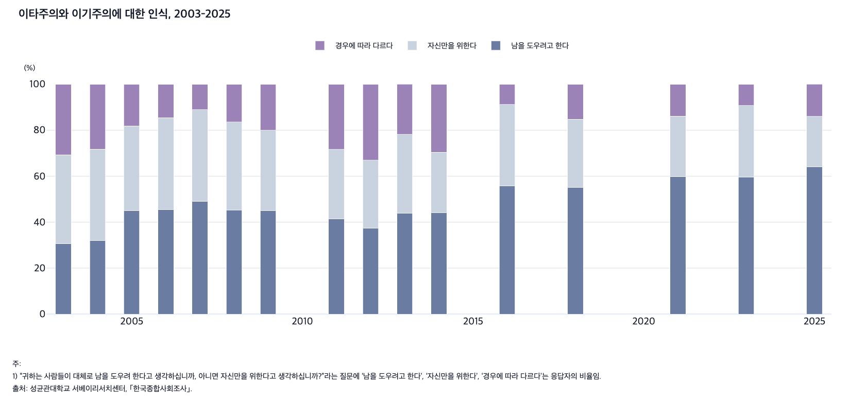
 |  | 그림 2-2. 이타주의와 이기주의에 대한 인식, 2003-2025

 |  |  |  |  | (%)
 |  | 연도 | 남을 도우려고 한다 | 자신만을 위한다 | 경우에 따라 다르다
 |  | 2003 | 30.7 | 38.6 | 30.7
 |  | 2004 | 31.9 | 39.9 | 28.2
 |  | 2005 | 45.0 | 36.9 | 18.1
 |  | 2006 | 45.4 | 40.1 | 14.5
 |  | 2007 | 49.1 | 39.9 | 11.0
 |  | 2008 | 45.2 | 38.4 | 16.4
 |  | 2009 | 44.9 | 35.1 | 20.0
 |  | 2011 | 41.4 | 30.3 | 28.3
 |  | 2012 | 37.4 | 29.6 | 32.9
 |  | 2013 | 43.9 | 34.3 | 21.9
 |  | 2014 | 44.0 | 26.4 | 29.6
 |  | 2016 | 55.8 | 35.4 | 8.8
 |  | 2018 | 55.0 | 29.8 | 15.2
 |  | 2021 | 59.9 | 26.2 | 13.9
 |  | 2023 | 59.6 | 31.1 | 9.2
 |  | 2025 | 64.1 | 21.9 | 14.1

 |  | 주: 1) “귀하는 사람들이 대체로 남을 도우려 한다고 생각하십니까, 아니면 자신만을 위한다고 생각하십니까?”라는 질문에 ‘남을 도우려고 한다’, ‘자신만을 위한다’, ‘경우에 따라 다르다’는 응답자의 비율임.
 |  | 출처: 성균관대학교 서베이리서치센터, ｢한국종합사회조사｣.

3. 공정성에 대한 인식, 2003-2025
3. 공정성에 대한 인식, 2003-2025

← 개요 및 목차 | 웹에서 열기

그림 2-3 · 미리보기 |  | 원자료 (Data)

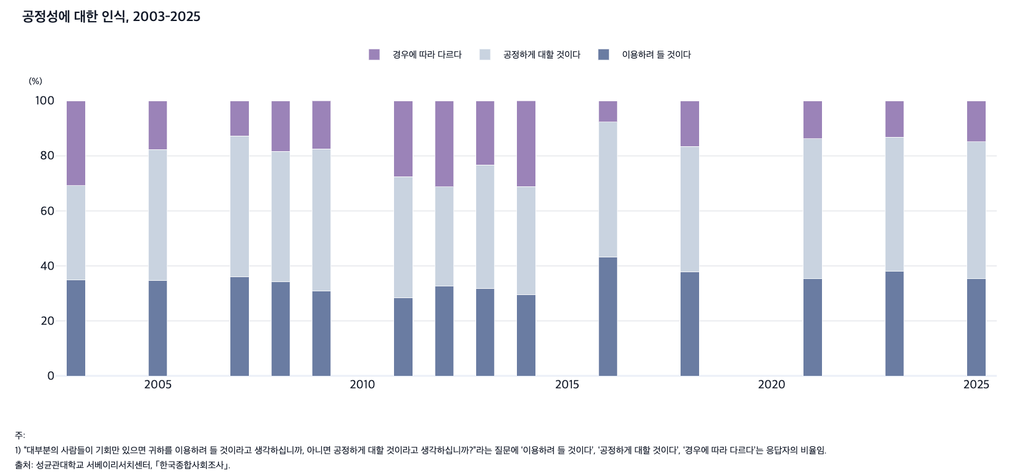
 |  | 그림 2-3. 공정성에 대한 인식, 2003-2025

 |  |  |  |  | (%)
 |  | 연도 | 이용하려 들 것이다 | 공정하게 대할 것이다 | 경우에 따라 다르다
 |  | 2003 | 34.8 | 34.4 | 30.7
 |  | 2005 | 34.6 | 47.7 | 17.7
 |  | 2007 | 36.1 | 51.2 | 12.7
 |  | 2008 | 34.2 | 47.5 | 18.3
 |  | 2009 | 30.8 | 51.7 | 17.6
 |  | 2011 | 28.4 | 44.1 | 27.5
 |  | 2012 | 32.6 | 36.1 | 31.3
 |  | 2013 | 31.8 | 44.9 | 23.3
 |  | 2014 | 29.6 | 39.2 | 31.3
 |  | 2016 | 43.3 | 49.0 | 7.7
 |  | 2018 | 37.9 | 45.5 | 16.6
 |  | 2021 | 35.3 | 50.9 | 13.8
 |  | 2023 | 38.0 | 48.8 | 13.2
 |  | 2025 | 35.3 | 49.8 | 14.9

 |  | 주: 1) “대부분의 사람들이 기회만 있으면 귀하를 이용하려 들 것이라고 생각하십니까, 아니면 공정하게 대할 것이라고 생각하십니까?”라는 질문에 ‘이용하려 들 것이다’, ‘공정하게 대할 것이다’, ‘경우에 따라 다르다’는 응답자의 비율임.
 |  | 출처: 성균관대학교 서베이리서치센터, ｢한국종합사회조사｣.

4. 중앙정부에 대한 신뢰, 2003-2025
4. 중앙정부에 대한 신뢰, 2003-2025

← 개요 및 목차 | 웹에서 열기

그림 2-4 · 미리보기 |  | 원자료 (Data)

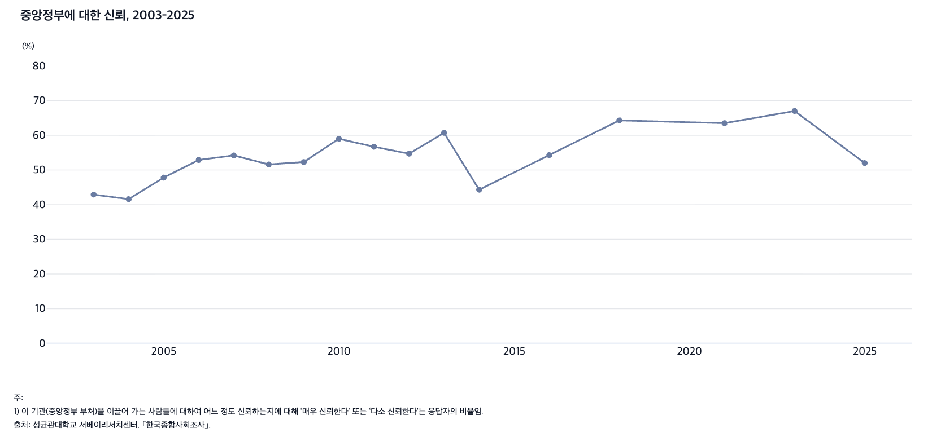
 |  | 그림 2-4. 중앙정부에 대한 신뢰, 2003-2025

 |  |  | (%)
 |  | 연도 | 중앙정부 신뢰
 |  | 2003 | 42.9
 |  | 2004 | 41.6
 |  | 2005 | 47.8
 |  | 2006 | 52.9
 |  | 2007 | 54.2
 |  | 2008 | 51.6
 |  | 2009 | 52.3
 |  | 2010 | 59.0
 |  | 2011 | 56.7
 |  | 2012 | 54.7
 |  | 2013 | 60.7
 |  | 2014 | 44.3
 |  | 2016 | 54.3
 |  | 2018 | 64.3
 |  | 2021 | 63.5
 |  | 2023 | 67.0
 |  | 2025 | 52.0

 |  | 주: 1) 이 기관(중앙정부 부처)을 이끌어 가는 사람들에 대하여 어느 정도 신뢰하는지에 대해 ‘매우 신뢰한다’ 또는 ‘다소 신뢰한다’는 응답자의 비율임.
 |  | 출처: 성균관대학교 서베이리서치센터, ｢한국종합사회조사｣.

5. 대통령실에 대한 신뢰, 2003-2025
5. 대통령실에 대한 신뢰, 2003-2025

← 개요 및 목차 | 웹에서 열기

그림 2-5 · 미리보기 |  | 원자료 (Data)

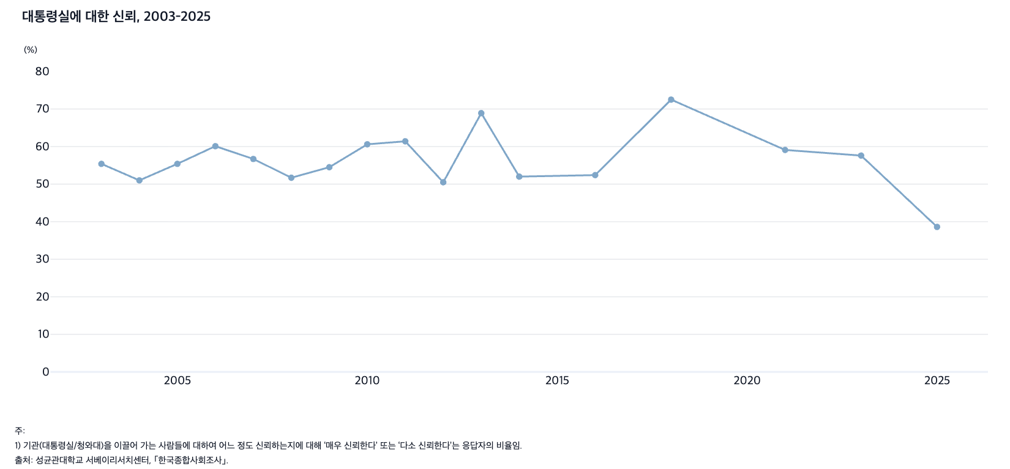
 |  | 그림 2-5. 대통령실에 대한 신뢰, 2003-2025

 |  |  | (%)
 |  | 연도 | 대통령실 신뢰
 |  | 2003 | 55.4
 |  | 2004 | 51.0
 |  | 2005 | 55.4
 |  | 2006 | 60.1
 |  | 2007 | 56.7
 |  | 2008 | 51.7
 |  | 2009 | 54.5
 |  | 2010 | 60.6
 |  | 2011 | 61.4
 |  | 2012 | 50.5
 |  | 2013 | 68.9
 |  | 2014 | 52.0
 |  | 2016 | 52.4
 |  | 2018 | 72.5
 |  | 2021 | 59.1
 |  | 2023 | 57.6
 |  | 2025 | 38.6

 |  | 주: 1) 이 기관(대통령실/청와대)을 이끌어 가는 사람들에 대하여 어느 정도 신뢰하는지에 대해 ‘매우 신뢰한다’ 또는 ‘다소 신뢰한다’는 응답자의 비율임.
 |  | 출처: 성균관대학교 서베이리서치센터, ｢한국종합사회조사｣.

6. 국회에 대한 신뢰, 2003-2025
6. 국회에 대한 신뢰, 2003-2025

← 개요 및 목차 | 웹에서 열기

그림 2-6 · 미리보기 |  | 원자료 (Data)

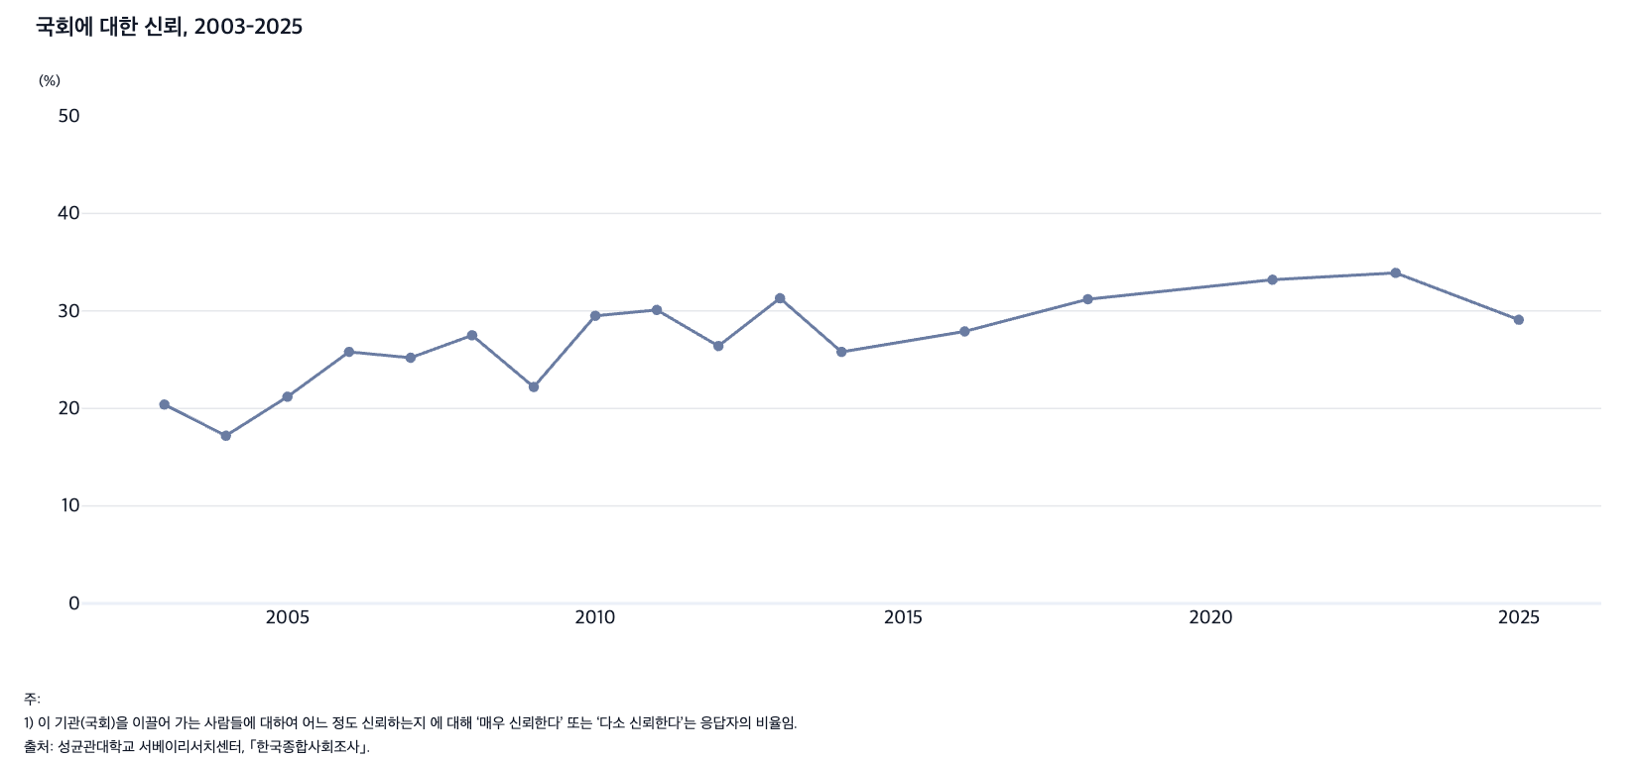
 |  | 그림 2-6. 국회에 대한 신뢰, 2003-2025

 |  |  | (%)
 |  | 연도 | 국회 신뢰
 |  | 2003 | 20.4
 |  | 2004 | 17.2
 |  | 2005 | 21.2
 |  | 2006 | 25.8
 |  | 2007 | 25.2
 |  | 2008 | 27.5
 |  | 2009 | 22.2
 |  | 2010 | 29.5
 |  | 2011 | 30.1
 |  | 2012 | 26.4
 |  | 2013 | 31.3
 |  | 2014 | 25.8
 |  | 2016 | 27.9
 |  | 2018 | 31.2
 |  | 2021 | 33.2
 |  | 2023 | 33.9
 |  | 2025 | 29.1

 |  | 주: 1) 이 기관(국회)을 이끌어 가는 사람들에 대하여 어느 정도 신뢰하는지에 대해 ‘매우 신뢰한다’ 또는 ‘다소 신뢰한다’는 응답자의 비율임.
 |  | 출처: 성균관대학교 서베이리서치센터, ｢한국종합사회조사｣.

7. 대법원에 대한 신뢰, 2003-2025
7. 대법원에 대한 신뢰, 2003-2025

← 개요 및 목차 | 웹에서 열기

그림 2-7 · 미리보기 |  | 원자료 (Data)

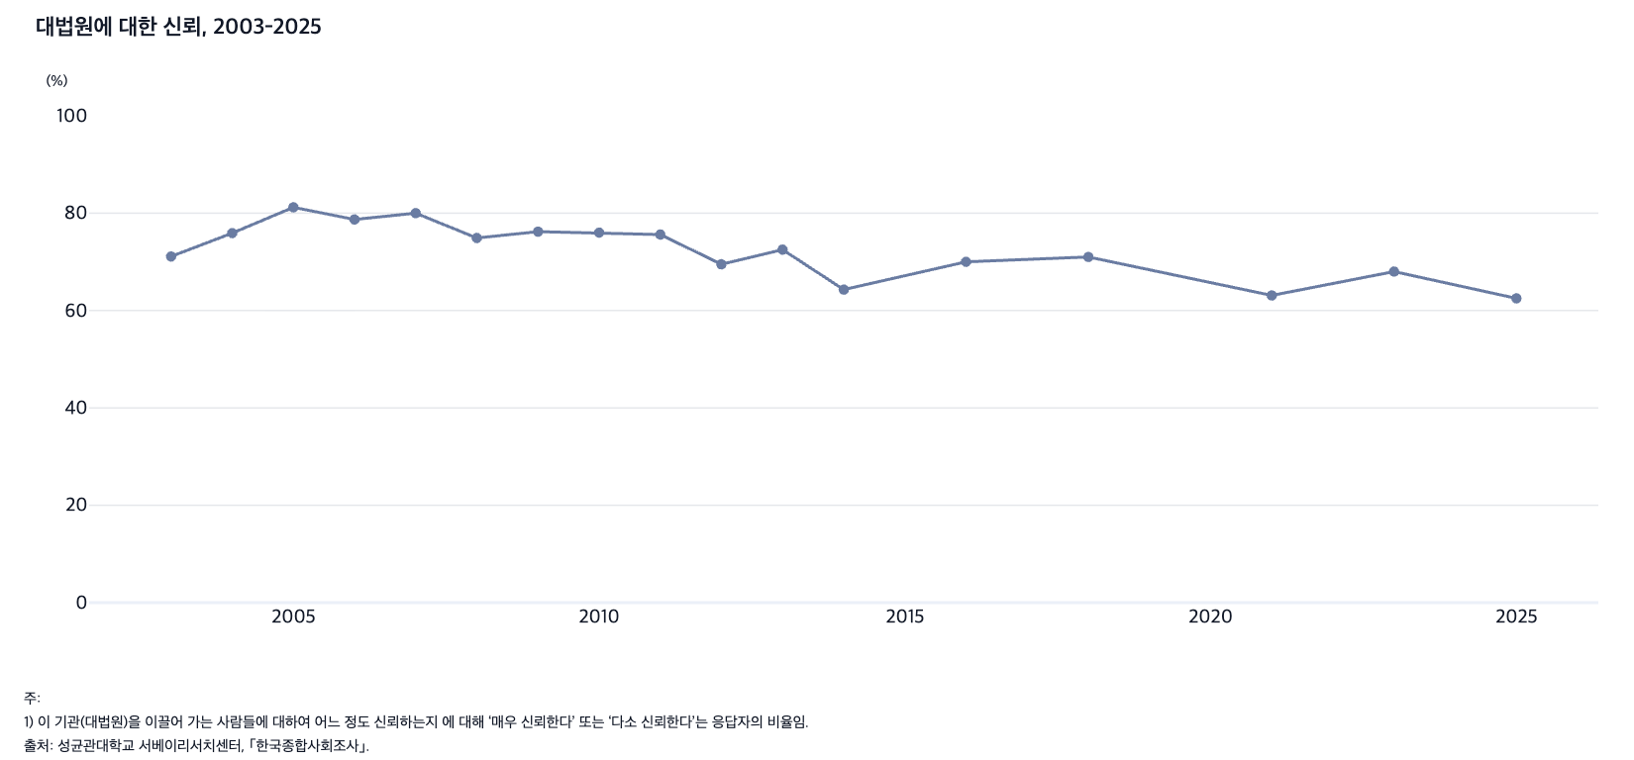
 |  | 그림 2-7. 대법원에 대한 신뢰, 2003-2025

 |  |  | (%)
 |  | 연도 | 대법원 신뢰
 |  | 2003 | 71.1
 |  | 2004 | 75.9
 |  | 2005 | 81.2
 |  | 2006 | 78.7
 |  | 2007 | 80.0
 |  | 2008 | 74.9
 |  | 2009 | 76.2
 |  | 2010 | 76.0
 |  | 2011 | 75.6
 |  | 2012 | 69.5
 |  | 2013 | 72.5
 |  | 2014 | 64.3
 |  | 2016 | 70.0
 |  | 2018 | 71.0
 |  | 2021 | 63.1
 |  | 2023 | 68.0
 |  | 2025 | 62.5

 |  | 주: 1) 이 기관(대법원)을 이끌어 가는 사람들에 대하여 어느 정도 신뢰하는지에 대해 ‘매우 신뢰한다’ 또는 ‘다소 신뢰한다’는 응답자의 비율임.
 |  | 출처: 성균관대학교 서베이리서치센터, ｢한국종합사회조사｣.

8. 이념 성향별 정치 효능감, 2013-2024
8. 이념 성향별 정치 효능감, 2013-2024

← 개요 및 목차 | 웹에서 열기

그림 2-8 · 미리보기 |  | 원자료 (Data)

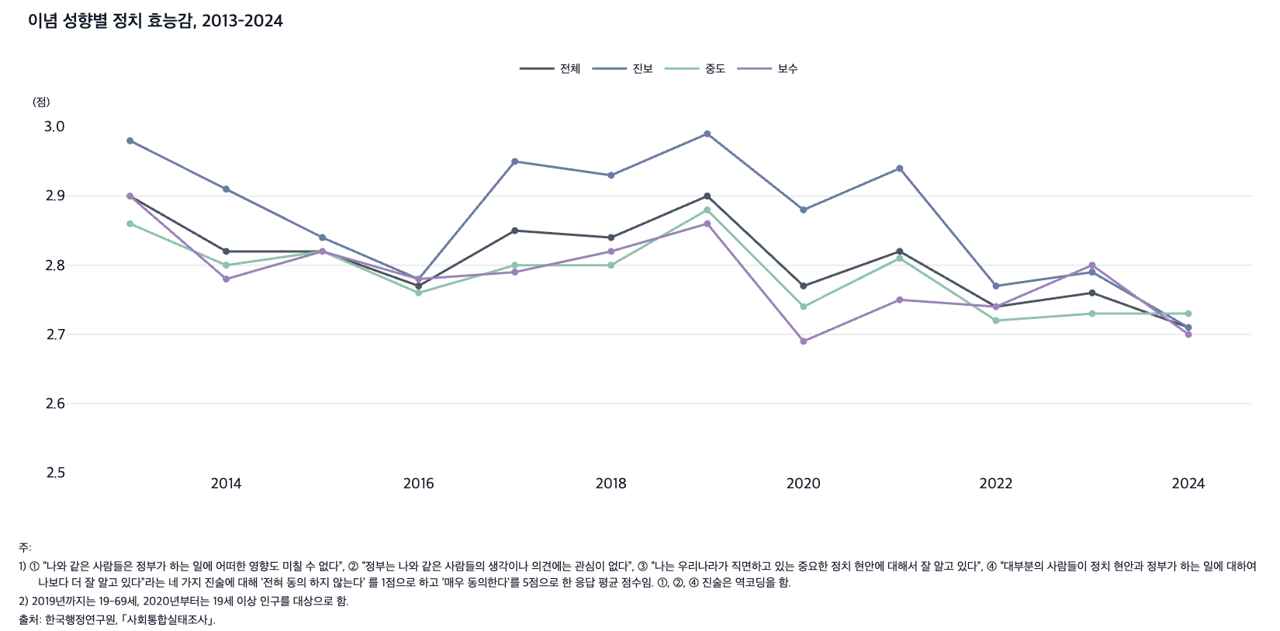
 |  | 그림 2-8. 이념 성향별 정치 효능감, 2013-2024

 |  |  |  |  |  | (점)
 |  | 연도 | 전체 | 진보 | 중도 | 보수
 |  | 2013 | 2.90 | 2.98 | 2.86 | 2.90
 |  | 2014 | 2.82 | 2.91 | 2.80 | 2.78
 |  | 2015 | 2.82 | 2.84 | 2.82 | 2.82
 |  | 2016 | 2.77 | 2.78 | 2.76 | 2.78
 |  | 2017 | 2.85 | 2.95 | 2.80 | 2.79
 |  | 2018 | 2.84 | 2.93 | 2.80 | 2.82
 |  | 2019 | 2.90 | 2.99 | 2.88 | 2.86
 |  | 2020 | 2.77 | 2.88 | 2.74 | 2.69
 |  | 2021 | 2.82 | 2.94 | 2.81 | 2.75
 |  | 2022 | 2.74 | 2.77 | 2.72 | 2.74
 |  | 2023 | 2.76 | 2.79 | 2.73 | 2.80
 |  | 2024 | 2.71 | 2.71 | 2.73 | 2.70

 |  | 주: 1) ① “나와 같은 사람들은 정부가 하는 일에 어떠한 영향도 미칠 수 없다”, ② “정부는 나와 같은 사람들의 생각이나 의견에는 관심이 없다”, ③ “나는 우리나라가 직면하고 있는 중요한 정치 현안에 대해서 잘 알고 있다”, ④ “대부분의 사람들이 정치 현안과 정부가 하는 일에 대하여 나보다 더 잘 알고 있다”라는 네 가지 진술에 대해 ‘전혀 동의하지 않는다’를 1점으로 하고 ‘매우 동의한다’를 5점으로 한 응답 평균 점수임. ①, ②, ④ 진술은 역코딩을 함.
 |  | 2) 2019년까지는 19-69세, 2020년부터는 19세 이상 인구를 대상으로 함.
 |  | 출처: 한국행정연구원, ｢사회통합실태조사｣.

9. 선거 투표율, 1987-2025
9. 선거 투표율, 1987-2025

← 개요 및 목차 | 웹에서 열기

그림 2-9 · 미리보기 |  | 원자료 (Data)

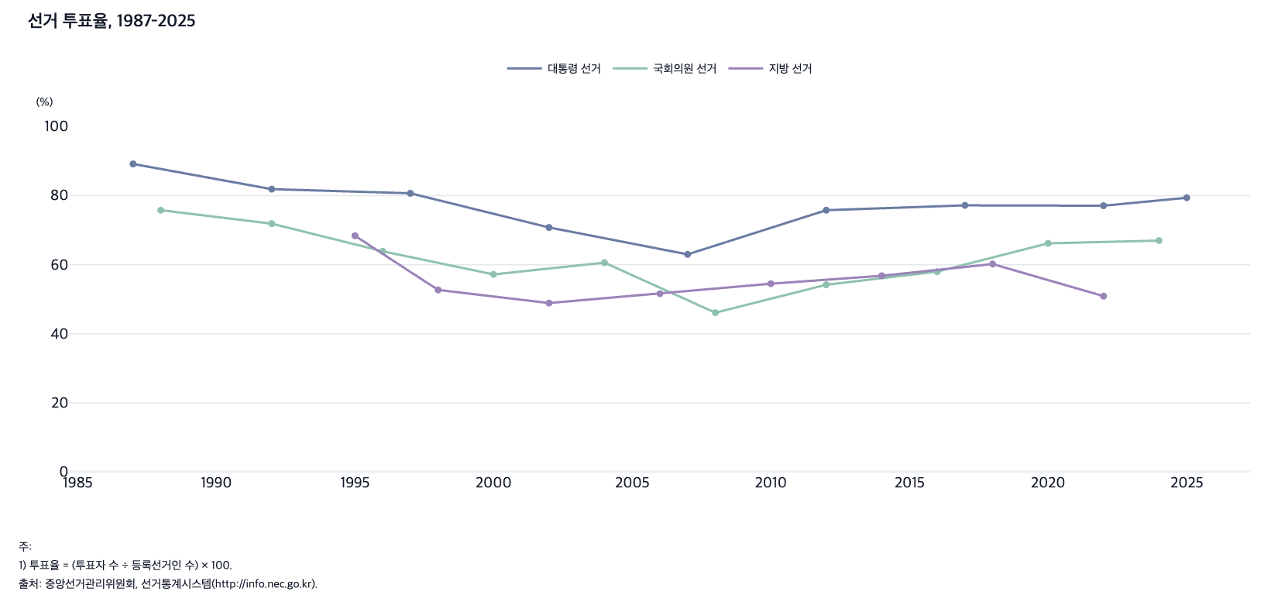
 |  | 그림 2-9. 선거 투표율, 1987-2025

 |  |  |  |  | (%)
 |  | 연도 | 대통령 선거 | 국회의원 선거 | 지방 선거
 |  | 1987 | 89.2
 |  | 1988 |  | 75.8
 |  | 1992 | 81.9 | 71.9
 |  | 1995 |  |  | 68.4
 |  | 1996 |  | 63.9
 |  | 1997 | 80.7
 |  | 1998 |  |  | 52.7
 |  | 2000 |  | 57.2
 |  | 2002 | 70.8 |  | 48.9
 |  | 2004 |  | 60.6
 |  | 2006 |  |  | 51.6
 |  | 2007 | 63.0
 |  | 2008 |  | 46.1
 |  | 2010 |  |  | 54.5
 |  | 2012 | 75.8 | 54.2
 |  | 2014 |  |  | 56.8
 |  | 2016 |  | 58.0
 |  | 2017 | 77.2
 |  | 2018 |  |  | 60.2
 |  | 2020 |  | 66.2
 |  | 2022 | 77.1 |  | 50.9
 |  | 2024 |  | 67.0
 |  | 2025 | 79.4

 |  | 주: 1) 투표율 = (투표자 수 ÷ 등록선거인 수) × 100.
 |  | 출처: 중앙선거관리위원회, 선거통계시스템(http://info.nec.go.kr).

10. 비선거적 정치 참여율, 2013-2024
10. 비선거적 정치 참여율, 2013-2024

← 개요 및 목차 | 웹에서 열기

그림 2-10 · 미리보기 |  | 원자료 (Data)

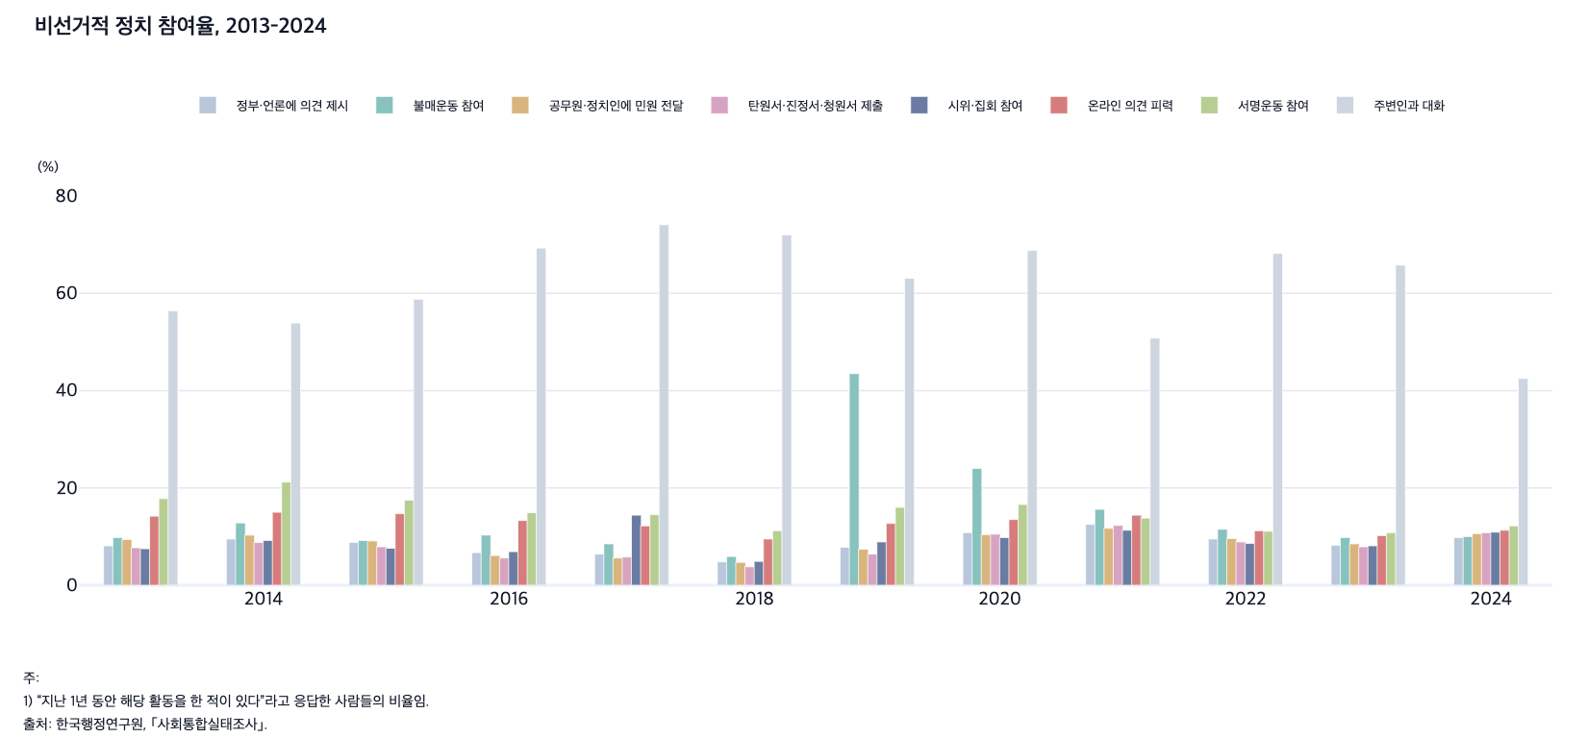
 |  | 그림 2-10. 비선거적 정치 참여율, 2013-2024

 |  |  |  |  |  |  |  |  |  | (%)
 |  | 연도 | 정부·언론에 의견 제시 | 불매운동 참여 | 공무원·정치인에 민원 전달 | 탄원서·진정서·청원서 제출 | 시위·집회 참여 | 온라인 의견 피력 | 서명운동 참여 | 주변인과 대화
 |  | 2013 | 8.1 | 9.8 | 9.4 | 7.7 | 7.5 | 14.2 | 17.8 | 56.4
 |  | 2014 | 9.5 | 12.8 | 10.3 | 8.8 | 9.2 | 15.0 | 21.2 | 53.9
 |  | 2015 | 8.8 | 9.2 | 9.1 | 7.9 | 7.6 | 14.7 | 17.5 | 58.8
 |  | 2016 | 6.7 | 10.3 | 6.1 | 5.6 | 6.9 | 13.3 | 14.9 | 69.3
 |  | 2017 | 6.4 | 8.5 | 5.6 | 5.8 | 14.4 | 12.2 | 14.5 | 74.1
 |  | 2018 | 4.8 | 5.9 | 4.7 | 3.8 | 4.9 | 9.5 | 11.2 | 72.0
 |  | 2019 | 7.8 | 43.5 | 7.4 | 6.4 | 8.9 | 12.7 | 16.0 | 63.1
 |  | 2020 | 10.8 | 24.0 | 10.4 | 10.5 | 9.8 | 13.5 | 16.6 | 68.8
 |  | 2021 | 12.5 | 15.6 | 11.7 | 12.3 | 11.3 | 14.4 | 13.8 | 50.8
 |  | 2022 | 9.5 | 11.5 | 9.6 | 8.9 | 8.6 | 11.2 | 11.1 | 68.2
 |  | 2023 | 8.2 | 9.8 | 8.5 | 7.9 | 8.1 | 10.2 | 10.8 | 65.8
 |  | 2024 | 9.8 | 10.0 | 10.6 | 10.8 | 10.9 | 11.3 | 12.2 | 42.5

 |  | 주: 1) “지난 1년 동안 해당 활동을 한 적이 있다”라고 응답한 사람들의 비율임.
 |  | 2) 2019년까지는 19-69세, 2020년부터는 19세 이상 인구를 대상으로 함.
 |  | 출처: 한국행정연구원, ｢사회통합실태조사｣.

11. 무당파의 이념 성향별 비율, 2003-2025
11. 무당파의 이념 성향별 비율, 2003-2025

← 개요 및 목차 | 웹에서 열기

그림 2-11 · 미리보기 |  | 원자료 (Data)

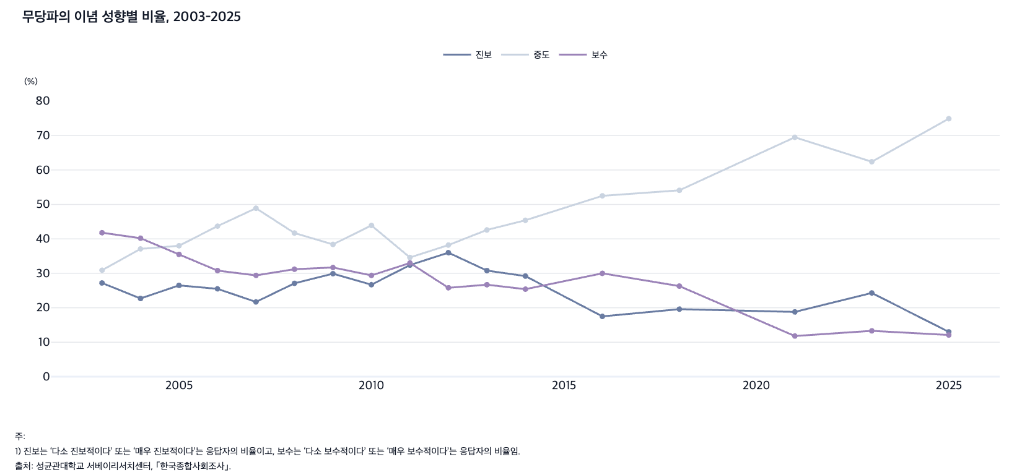
 |  | 그림 2-11. 무당파의 이념 성향별 비율, 2003-2025

 |  |  |  |  | (%)
 |  | 연도 | 진보 | 중도 | 보수
 |  | 2003 | 27.2 | 30.9 | 41.8
 |  | 2004 | 22.7 | 37.1 | 40.2
 |  | 2005 | 26.5 | 38.0 | 35.5
 |  | 2006 | 25.5 | 43.7 | 30.8
 |  | 2007 | 21.7 | 48.9 | 29.4
 |  | 2008 | 27.1 | 41.7 | 31.2
 |  | 2009 | 29.9 | 38.4 | 31.7
 |  | 2010 | 26.7 | 43.9 | 29.4
 |  | 2011 | 32.4 | 34.6 | 33.0
 |  | 2012 | 36.0 | 38.2 | 25.8
 |  | 2013 | 30.8 | 42.6 | 26.7
 |  | 2014 | 29.2 | 45.4 | 25.4
 |  | 2016 | 17.5 | 52.5 | 30.0
 |  | 2018 | 19.6 | 54.1 | 26.3
 |  | 2021 | 18.8 | 69.5 | 11.8
 |  | 2023 | 24.3 | 62.4 | 13.3
 |  | 2025 | 13.0 | 74.9 | 12.1

 |  | 주: 1) 진보는 ‘다소 진보적이다’ 또는 ‘매우 진보적이다’는 응답자의 비율이고, 보수는 ‘다소 보수적이다’ 또는 ‘매우 보수적이다’는 응답자의 비율임.
 |  | 출처: 성균관대학교 서베이리서치센터, ｢한국종합사회조사｣.

12. 진보 정당 지지자의 이념 성향별 비율, 2003-
12. 진보 정당 지지자의 이념 성향별 비율, 2003-2025

← 개요 및 목차 | 웹에서 열기

그림 2-12 · 미리보기 |  | 원자료 (Data)

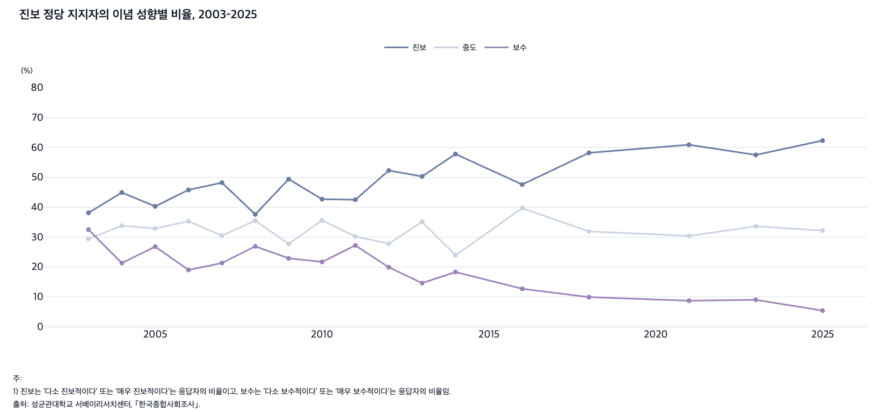
 |  | 그림 2-12. 진보 정당 지지자의 이념 성향별 비율, 2003-2025

 |  |  |  |  | (%)
 |  | 연도 | 진보 | 중도 | 보수
 |  | 2003 | 38.1 | 29.4 | 32.5
 |  | 2004 | 44.9 | 33.8 | 21.3
 |  | 2005 | 40.3 | 32.9 | 26.8
 |  | 2006 | 45.8 | 35.3 | 19.0
 |  | 2007 | 48.2 | 30.5 | 21.3
 |  | 2008 | 37.6 | 35.5 | 26.9
 |  | 2009 | 49.4 | 27.7 | 22.9
 |  | 2010 | 42.7 | 35.6 | 21.7
 |  | 2011 | 42.5 | 30.2 | 27.2
 |  | 2012 | 52.3 | 27.8 | 19.9
 |  | 2013 | 50.3 | 35.1 | 14.6
 |  | 2014 | 57.8 | 23.9 | 18.3
 |  | 2016 | 47.6 | 39.7 | 12.7
 |  | 2018 | 58.2 | 31.9 | 9.9
 |  | 2021 | 60.9 | 30.4 | 8.7
 |  | 2023 | 57.5 | 33.6 | 9.0
 |  | 2025 | 62.3 | 32.2 | 5.4

 |  | 주: 1) 진보는 ‘다소 진보적이다’ 또는 ‘매우 진보적이다’는 응답자의 비율이고, 보수는 ‘다소 보수적이다’ 또는 ‘매우 보수적이다’는 응답자의 비율임.
 |  | 출처: 성균관대학교 서베이리서치센터, ｢한국종합사회조사｣.

13. 보수 정당 지지자의 이념 성향별 비율, 2003-
13. 보수 정당 지지자의 이념 성향별 비율, 2003-2025

← 개요 및 목차 | 웹에서 열기

그림 2-13 · 미리보기 |  | 원자료 (Data)

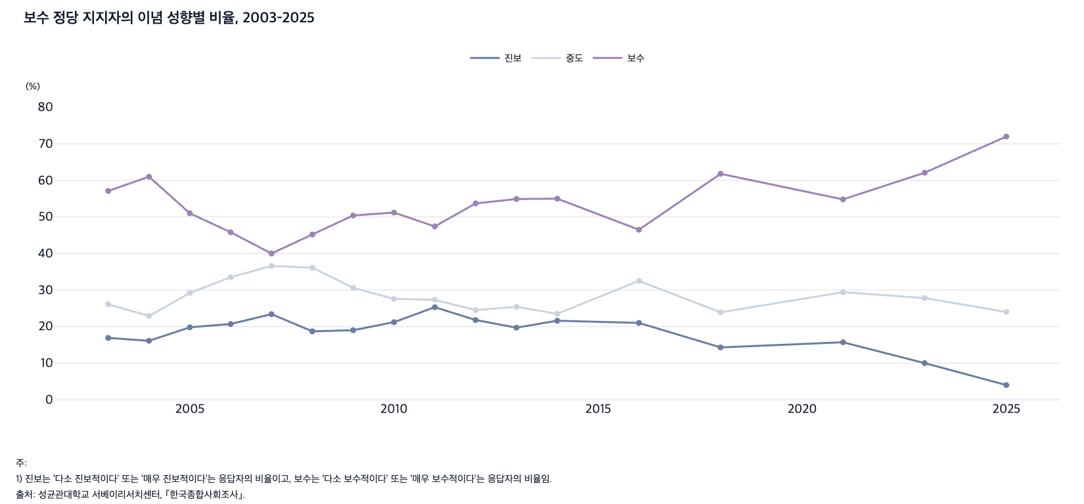
 |  | 그림 2-13. 보수 정당 지지자의 이념 성향별 비율, 2003-2025

 |  |  |  |  | (%)
 |  | 연도 | 진보 | 중도 | 보수
 |  | 2003 | 16.9 | 26.1 | 57.1
 |  | 2004 | 16.1 | 22.9 | 61.0
 |  | 2005 | 19.8 | 29.2 | 51.0
 |  | 2006 | 20.7 | 33.5 | 45.8
 |  | 2007 | 23.4 | 36.6 | 40.0
 |  | 2008 | 18.7 | 36.1 | 45.2
 |  | 2009 | 19.0 | 30.6 | 50.4
 |  | 2010 | 21.2 | 27.6 | 51.2
 |  | 2011 | 25.3 | 27.3 | 47.4
 |  | 2012 | 21.8 | 24.5 | 53.7
 |  | 2013 | 19.7 | 25.4 | 54.9
 |  | 2014 | 21.6 | 23.5 | 55.0
 |  | 2016 | 21.0 | 32.5 | 46.5
 |  | 2018 | 14.3 | 23.9 | 61.8
 |  | 2021 | 15.7 | 29.4 | 54.8
 |  | 2023 | 10.0 | 27.8 | 62.1
 |  | 2025 | 4.0 | 24.0 | 72.0

 |  | 주: 1) 진보는 ‘다소 진보적이다’ 또는 ‘매우 진보적이다’는 응답자의 비율이고, 보수는 ‘다소 보수적이다’ 또는 ‘매우 보수적이다’는 응답자의 비율임.
 |  | 출처: 성균관대학교 서베이리서치센터, ｢한국종합사회조사｣.

14. 주요국의 정치 양극화 수준, 2000-2025
14. 주요국의 정치 양극화 수준, 2000-2025

← 개요 및 목차 | 웹에서 열기

그림 2-14 · 미리보기 |  | 원자료 (Data)

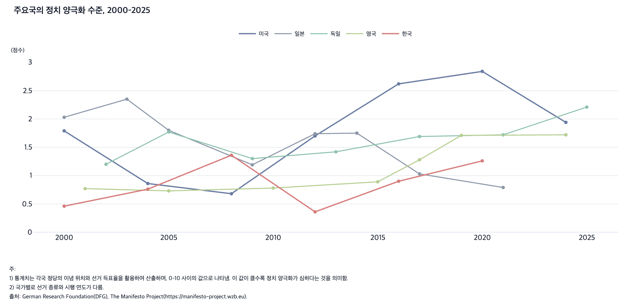
 |  | 그림 2-14. 주요국의 정치 양극화 수준, 2000-2025

 |  |  |  |  |  |  | (%)
 |  | 연도 | 미국 | 일본 | 독일 | 영국 | 한국
 |  | 2000 | 1.79 | 2.03 |  |  | 0.46
 |  | 2001 |  |  |  | 0.77
 |  | 2002 |  |  | 1.20
 |  | 2003 |  | 2.35
 |  | 2004 | 0.86 |  |  |  | 0.76
 |  | 2005 |  | 1.80 | 1.77 | 0.73
 |  | 2008 | 0.68 |  |  |  | 1.36
 |  | 2009 |  | 1.19 | 1.30
 |  | 2010 |  |  |  | 0.78
 |  | 2012 | 1.70 | 1.74 |  |  | 0.36
 |  | 2013 |  |  | 1.42
 |  | 2014 |  | 1.75
 |  | 2015 |  |  |  | 0.89
 |  | 2016 | 2.62 |  |  |  | 0.90
 |  | 2017 |  | 1.03 | 1.69 | 1.28
 |  | 2019 |  |  |  | 1.71
 |  | 2020 | 2.84 |  |  |  | 1.26
 |  | 2021 |  | 0.79 | 1.72
 |  | 2024 | 1.94 |  |  | 1.72
 |  | 2025 |  |  | 2.21

 |  | 주: 1) 통계치는 각국 정당의 이념 위치와 선거 득표율을 활용하여 산출하며, 0-10 사이의 값으로 나타냄. 이 값이 클수록 정치 양극화가 심하다는 것을 의미함.
 |  | 2) 국가별로 선거 종류와 시행 연도가 다름.
 |  | 출처: German Research Foundation(DFG), The Manifesto Project(https://manifesto-project.wzb.eu).

